Баг-репорты
Баги

Номер | Название | Приоритет | Предусловия | Шаги | Ожидаемый результат | Полученный результат | Комментарий
FB-01 | Осуществляется регистрация при вводе большого количества символов | Средний | Открыта страница https://b2c.passport.rt.ru | В поле ввода "Имя" формы "Регистрация" вводим допустимые валидные значения: буквы кириллицы в количестве 2 ; 3 ; 15 ; 29 ; 30. | Не осуществился вход на сайт, выдаётся ошибка. | Вход на сайт выполнен
FB-02 | Не возможно пройти по ссылке формы регистрации (баг вымышленный) | Средний | Открыта страница https://b2c.passport.rt.ru | Кликаем на ссылку формы регистрации https://b2c.passport.rt.ru | Страница:https://b2c.passport.rt.ru открылась | Вход на сайт не осуществлён. Видна ошибка 404
FB-03 | .Не проходит(не осуществляется) авторизация через соцсеть ВК | Средний | Открыта страница https://b2c.passport.rt.ru | Кликаем на соцсеть VK в футере страницы https://b2c.passport.rt.ru | выполняется вход на сайт | Вход на сайт не осуществляется
FB-04 | Проверка повторного ввода валидного email и валидного пароля после ввода не валидного email | Высокий | Открыта страница https://b2c.passport.rt.ru | Ввод валидного email и валидного пароля повторно после ввода не валидного email | Выводится сообщение "Неверный логин или пароль" и элемент "Забыл пароль" перекрашивается в оранжевый цвет. | Выводится сообщение "Неверный логин или пароль" и элемент "Забыл пароль" перекрашивается в оранжевый цвет. Запрашивается код подтверждения, который не расспознается при валидных email и пароль | 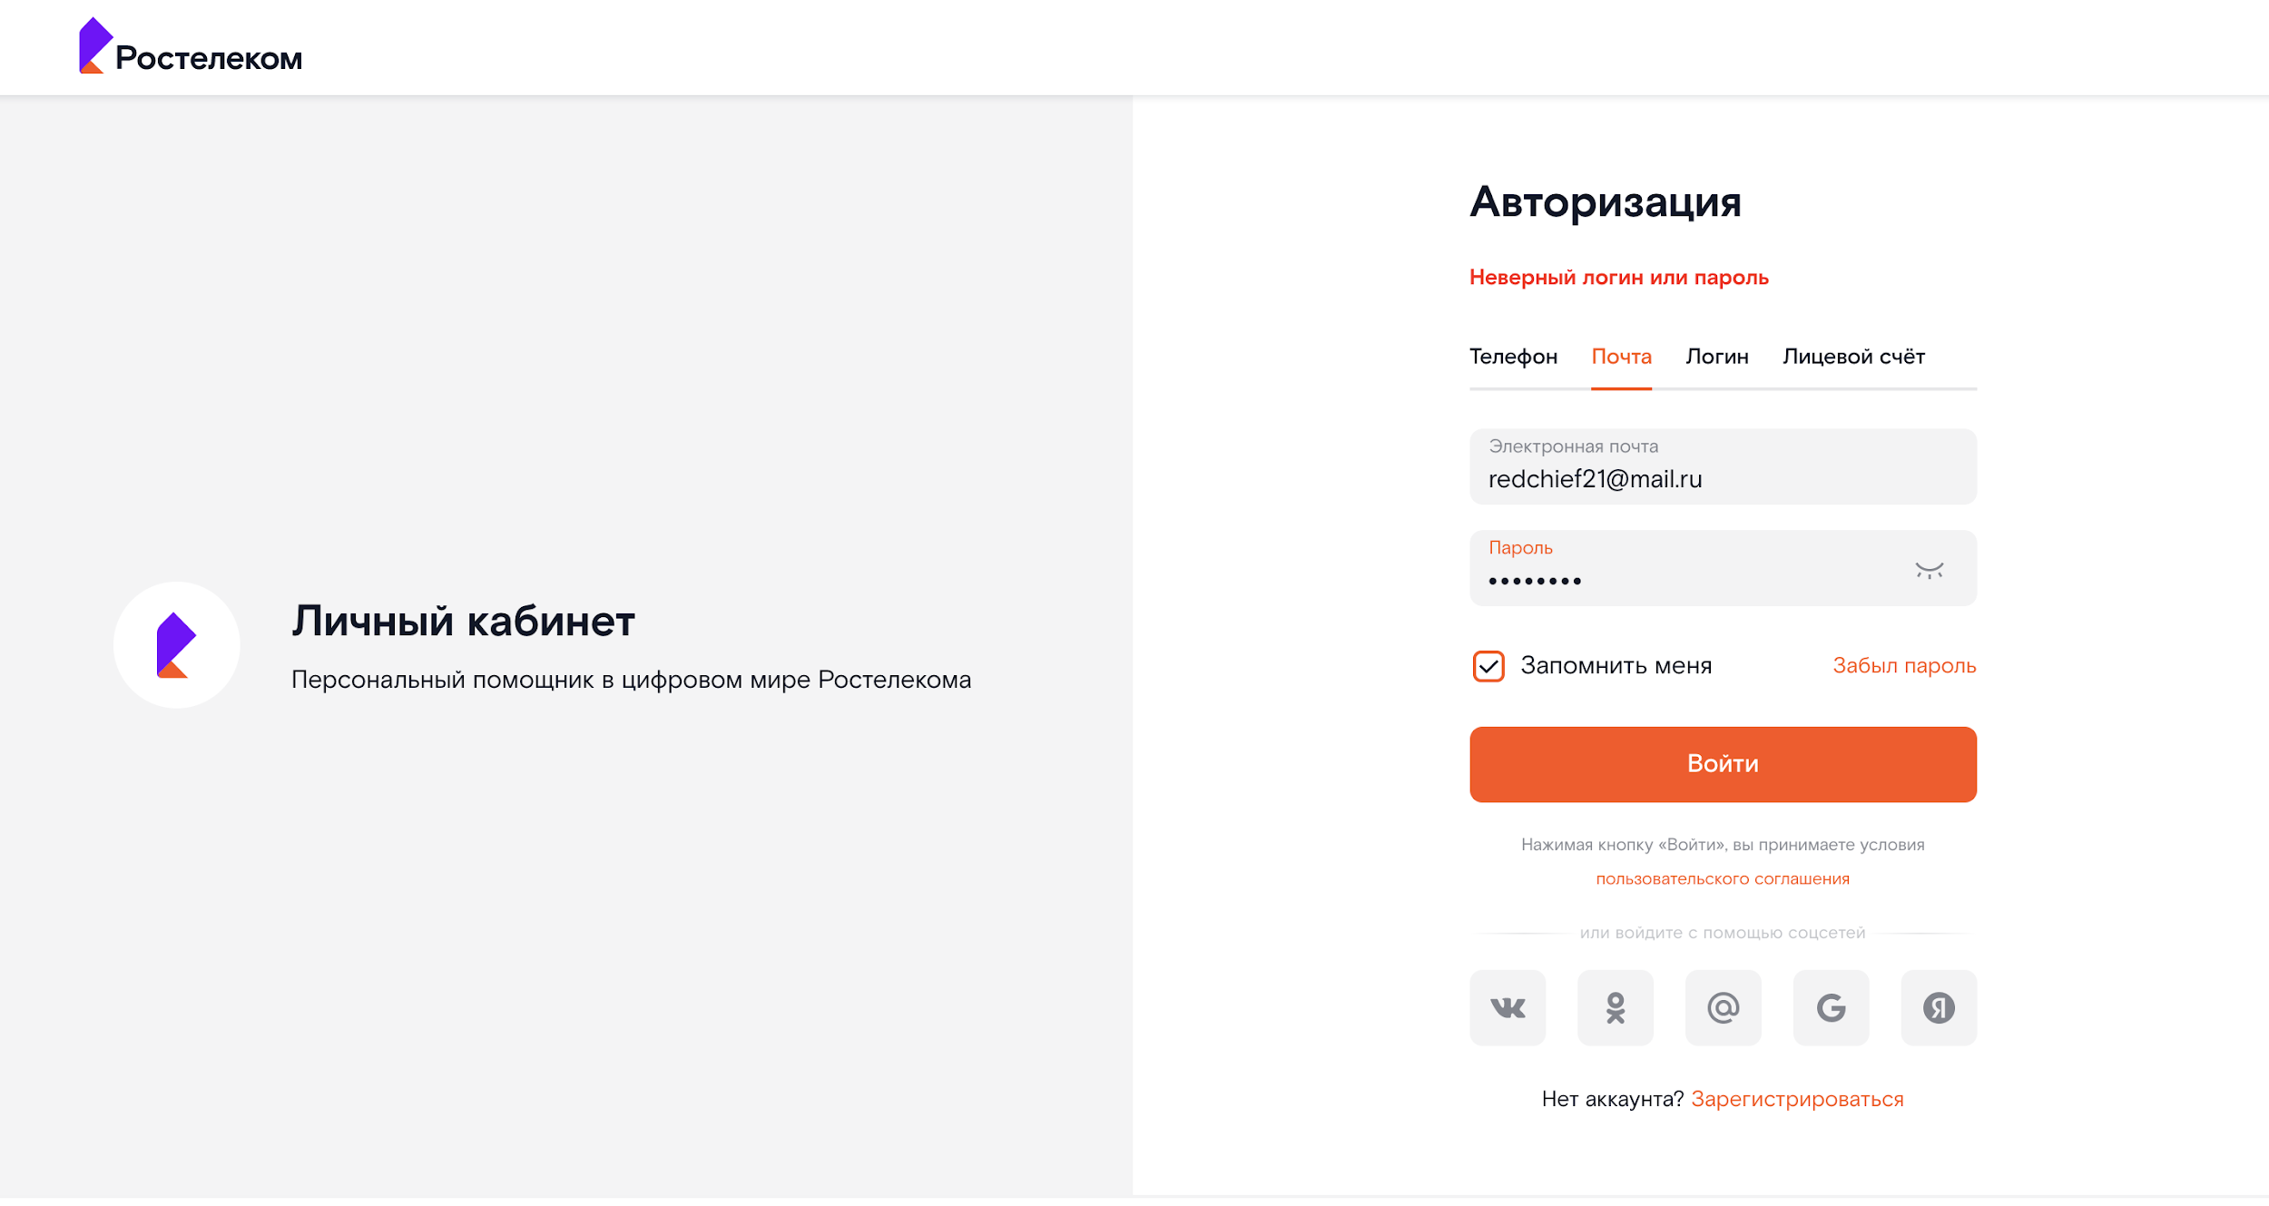
FB-05 | Проверка Сценария авторизации клиента по номеру телефона, кнопка "Логин" | Высокий | Открыта страница https://b2c.passport.rt.ru | В личном кабинете отсутствует возможность указать или изменить Логин | Система: Выполняет успешный поиск УЗ по введенному номеру телефона; Аутентифицирует клиента; Выполняет перенаправление клиента на страницу redirect_uri. | В личном кабинете отсутствует возможность указать или изменить Логин | 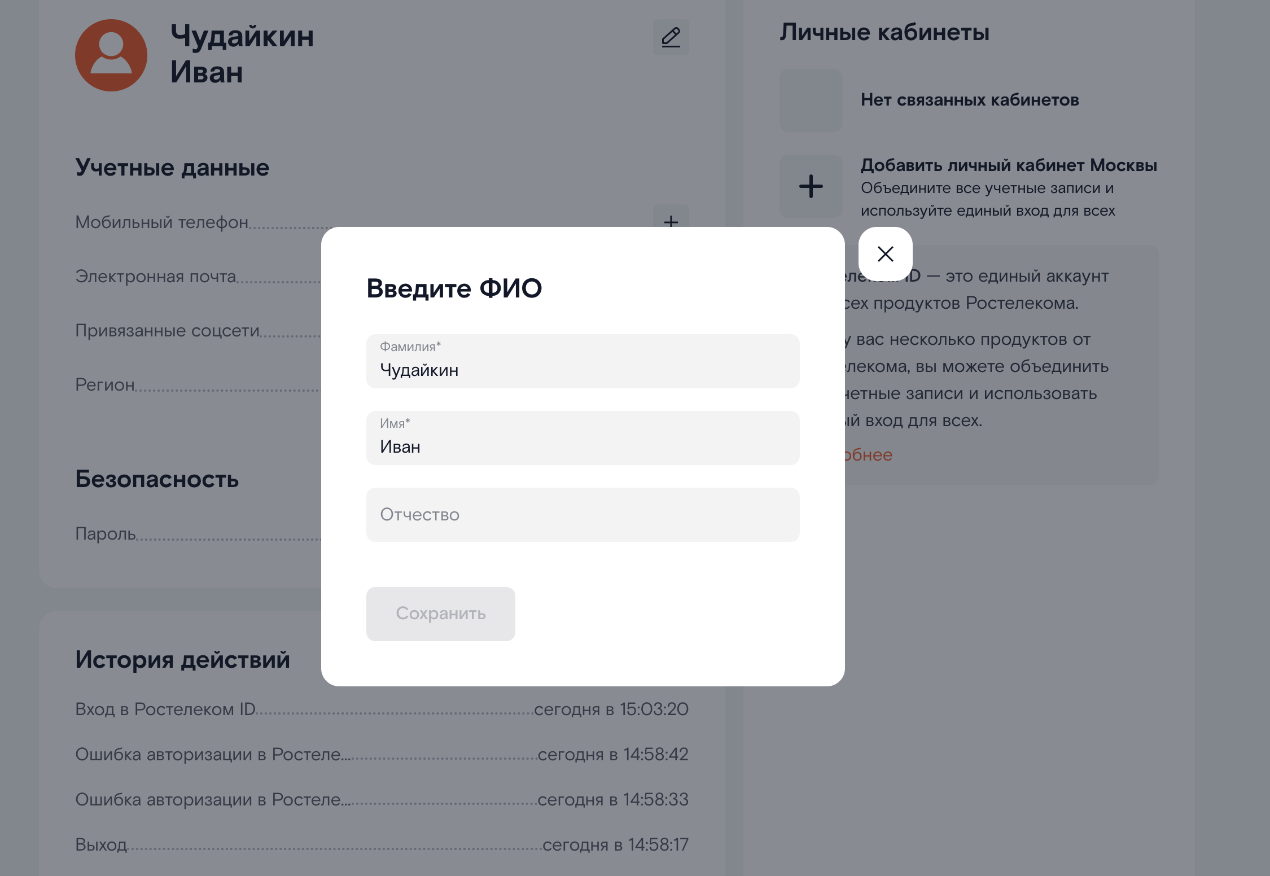
FB-04 | Проверка Сценария"Авторизация по временному коду". | Средний | Открыта страница https://b2c.passport.rt.ru | Поиск кнопки или Таб с названием «Авторизация по коду» | Система отображает форму "Авторизация по коду". | 1. Система не отображает форму "Авторизация по коду" на форме Авторизации. 2. Отсутствуют возможные ссылки для перехода к форме "Авторизации по коду". | 